裏面
【参考】盛土規制法許可対象工事について

許可対象工事
＜土地の形質の変更（盛土・切土）＞

①盛土で高さが1m超の
崖^{※1}を生ずるもの
②切土で高さが2m超の
崖^{※1}を生ずるもの
③盛土と切土を同時に行い
高さが2m超の崖^{※1}を生ずるもの

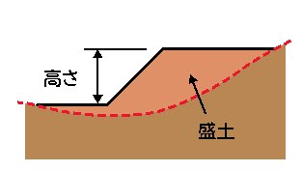
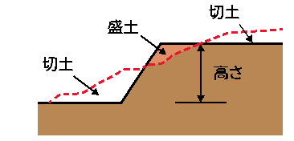

④盛土で高さが2m超となるもの
⑤盛土又は切土をする土地の
面積が500m²超となるもの

（盛土または切土をする厚さが
30cm以下のものは除く。）

※1
「崖」とは、地表面が水平面に対し30度を超える角度をなす土地で、硬岩盤（風化の著しいものは除く）以外のものをいいます。「崖」には、擁壁を含みます。
盛土又は切土により新たに発生した崖の高さによって、許可対象となるか否かを判断します。
⑤について
盛土又は切土を行う前の地盤面の平均値と盛土又は切土を行った後の地盤面の平均値の差とし、その差が30cmを超えるもの。
〇計算例：施工する盛土及び切土の土量を盛土及び切土を施工する面積で割った数値が30cmを超えるもの。

許可を要する例
※土地の形質の変更の場合
盛土
盛土
h≦1m
h＞1m
h＞2m
擁壁の
やりかえ
擁壁の新設
切土

⇒上記①に該当
⇒上記③に該当
許可を要する例、許可不要の例は一般的な考え方を示したものであり、疑義のある個別の事案については確認申請前に建築指導課までご相談ください。

